Koordinaadid
Punkti nr | X | Y | Kommentaar
1 | 6449997.98 | 368975.87
2 | 6454600.00 | 381725.00
3 | 6455653.06 | 384410.31 |  | Joonis 1 Hoonestusloa taotlusest (esitatud 2.04.2024)
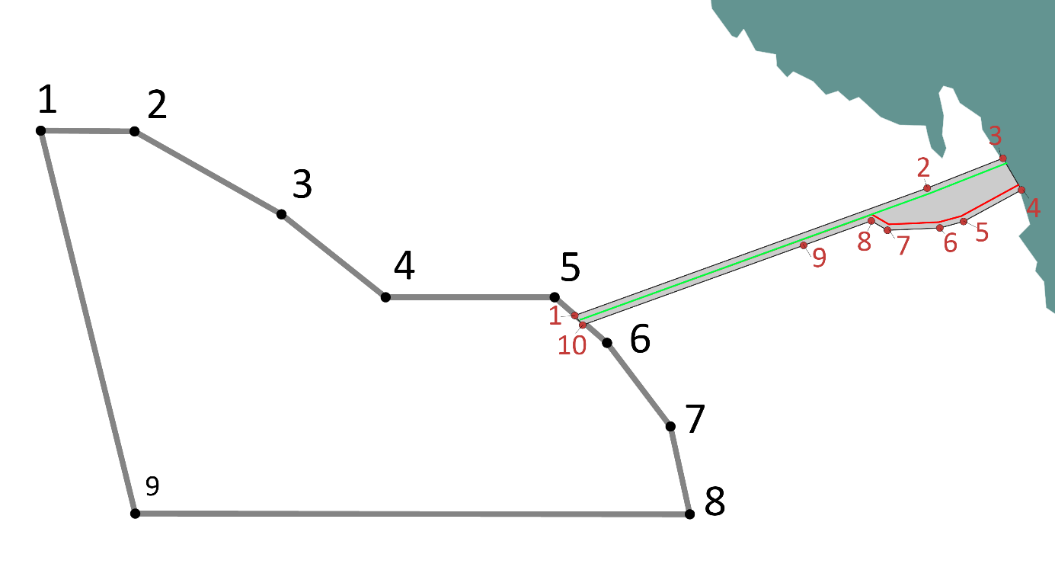
3001 | 6455648.50 | 384416.45 | Täiendav punkt kaldajoonel
3002 | 6455638.35 | 384428.37 | Täiendav punkt kaldajoonel
3003 | 6455636.06 | 384429.58 | Täiendav punkt kaldajoonel
3004 | 6455633.68 | 384429.74 | Täiendav punkt kaldajoonel
3005 | 6455631.62 | 384430.77 | Täiendav punkt kaldajoonel
3006 | 6455630.19 | 384431.91 | Täiendav punkt kaldajoonel
3007 | 6455627.42 | 384435.76 | Täiendav punkt kaldajoonel
3008 | 6455625.22 | 384437.42 | Täiendav punkt kaldajoonel
3009 | 6455618.49 | 384437.18 | Täiendav punkt kaldajoonel
3010 | 6455617.18 | 384437.13 | Täiendav punkt kaldajoonel
3011 | 6455611.22 | 384438.11 | Täiendav punkt kaldajoonel
3012 | 6455606.97 | 384440.66 | Täiendav punkt kaldajoonel
3013 | 6455597.11 | 384450.76 | Täiendav punkt kaldajoonel
3014 | 6455588.12 | 384455.29 | Täiendav punkt kaldajoonel
3015 | 6455583.07 | 384459.65 | Täiendav punkt kaldajoonel
3016 | 6455579.86 | 384463.28 | Täiendav punkt kaldajoonel
3017 | 6455577.21 | 384468.98 | Täiendav punkt kaldajoonel
3018 | 6455576.40 | 384475.34 | Täiendav punkt kaldajoonel | Tabel 1 Hoonestusloa taotlusest (esitatud 2.04.2024). Sinine joon tabelis punktide 3 ja 4 vahel sisaldab rannajoonel asuvaid punkte.
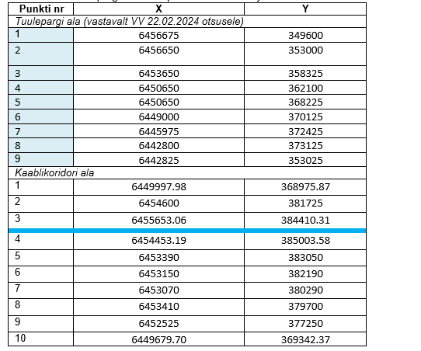
3019 | 6455568.74 | 384495.87 | Täiendav punkt kaldajoonel
3020 | 6455567.63 | 384508.20 | Täiendav punkt kaldajoonel
3021 | 6455563.92 | 384515.53 | Täiendav punkt kaldajoonel
3022 | 6455563.16 | 384517.05 | Täiendav punkt kaldajoonel
3023 | 6455559.80 | 384519.91 | Täiendav punkt kaldajoonel
3024 | 6455559.07 | 384520.11 | Täiendav punkt kaldajoonel
3025 | 6455556.83 | 384520.75 | Täiendav punkt kaldajoonel
3026 | 6455552.06 | 384521.21 | Täiendav punkt kaldajoonel
3027 | 6455549.15 | 384522.22 | Täiendav punkt kaldajoonel
3028 | 6455542.47 | 384526.99 | Täiendav punkt kaldajoonel
3029 | 6455539.91 | 384531.73 | Täiendav punkt kaldajoonel
3030 | 6455538.50 | 384536.31 | Täiendav punkt kaldajoonel
3031 | 6455535.87 | 384540.48 | Täiendav punkt kaldajoonel
3032 | 6455535.48 | 384540.92 | Täiendav punkt kaldajoonel
3033 | 6455531.39 | 384545.48 | Täiendav punkt kaldajoonel
3034 | 6455524.94 | 384554.22 | Täiendav punkt kaldajoonel
3035 | 6455521.85 | 384556.19 | Täiendav punkt kaldajoonel
3036 | 6455518.31 | 384556.72 | Täiendav punkt kaldajoonel
3037 | 6455515.23 | 384556.13 | Täiendav punkt kaldajoonel
3038 | 6455508.46 | 384556.40 | Täiendav punkt kaldajoonel
3039 | 6455501.20 | 384560.58 | Täiendav punkt kaldajoonel
3040 | 6455499.70 | 384562.80 | Täiendav punkt kaldajoonel
3041 | 6455499.59 | 384568.32 | Täiendav punkt kaldajoonel
3042 | 6455498.92 | 384570.90 | Täiendav punkt kaldajoonel
3043 | 6455487.50 | 384582.76 | Täiendav punkt kaldajoonel
3044 | 6455478.99 | 384590.45 | Täiendav punkt kaldajoonel
3045 | 6455471.64 | 384595.68 | Täiendav punkt kaldajoonel
3046 | 6455468.84 | 384596.49 | Täiendav punkt kaldajoonel
3047 | 6455462.89 | 384595.72 | Täiendav punkt kaldajoonel
3048 | 6455460.91 | 384596.07 | Täiendav punkt kaldajoonel
3049 | 6455458.59 | 384597.90 | Täiendav punkt kaldajoonel
3050 | 6455456.48 | 384601.10 | Täiendav punkt kaldajoonel
3051 | 6455454.91 | 384602.66 | Täiendav punkt kaldajoonel
3052 | 6455451.52 | 384603.97 | Täiendav punkt kaldajoonel
3053 | 6455448.82 | 384604.12 | Täiendav punkt kaldajoonel
3054 | 6455445.96 | 384605.16 | Täiendav punkt kaldajoonel
3055 | 6455443.82 | 384606.95 | Täiendav punkt kaldajoonel
3056 | 6455442.39 | 384610.69 | Täiendav punkt kaldajoonel
3057 | 6455440.17 | 384613.38 | Täiendav punkt kaldajoonel
3058 | 6455436.75 | 384616.40 | Täiendav punkt kaldajoonel
3059 | 6455434.90 | 384617.09 | Täiendav punkt kaldajoonel
3060 | 6455431.01 | 384617.55 | Täiendav punkt kaldajoonel
3061 | 6455426.39 | 384616.20 | Täiendav punkt kaldajoonel
3062 | 6455420.31 | 384611.58 | Täiendav punkt kaldajoonel
3063 | 6455415.11 | 384609.89 | Täiendav punkt kaldajoonel
3064 | 6455413.26 | 384609.89 | Täiendav punkt kaldajoonel
3065 | 6455408.02 | 384612.12 | Täiendav punkt kaldajoonel
3066 | 6455404.92 | 384614.66 | Täiendav punkt kaldajoonel
3067 | 6455403.18 | 384616.88 | Täiendav punkt kaldajoonel
3068 | 6455402.62 | 384619.34 | Täiendav punkt kaldajoonel
3069 | 6455402.70 | 384623.15 | Täiendav punkt kaldajoonel
3070 | 6455405.32 | 384629.13 | Täiendav punkt kaldajoonel
3071 | 6455406.28 | 384633.43 | Täiendav punkt kaldajoonel
3072 | 6455405.85 | 384636.92 | Täiendav punkt kaldajoonel
3073 | 6455403.16 | 384641.60 | Täiendav punkt kaldajoonel
3074 | 6455398.55 | 384645.58 | Täiendav punkt kaldajoonel
3075 | 6455391.50 | 384649.54 | Täiendav punkt kaldajoonel
3076 | 6455383.81 | 384652.60 | Täiendav punkt kaldajoonel
3077 | 6455364.14 | 384657.55 | Täiendav punkt kaldajoonel
3078 | 6455331.01 | 384668.76 | Täiendav punkt kaldajoonel
3079 | 6455323.39 | 384670.42 | Täiendav punkt kaldajoonel
3080 | 6455316.76 | 384671.22 | Täiendav punkt kaldajoonel
3081 | 6455306.52 | 384672.44 | Täiendav punkt kaldajoonel
3082 | 6455287.36 | 384672.09 | Täiendav punkt kaldajoonel
3083 | 6455287.36 | 384672.09 | Täiendav punkt kaldajoonel
3084 | 6455276.89 | 384669.97 | Täiendav punkt kaldajoonel
3085 | 6455235.15 | 384656.82 | Täiendav punkt kaldajoonel
3086 | 6455224.78 | 384651.77 | Täiendav punkt kaldajoonel
3087 | 6455207.35 | 384639.83 | Täiendav punkt kaldajoonel
3088 | 6455203.32 | 384635.95 | Täiendav punkt kaldajoonel
3089 | 6455196.23 | 384625.92 | Täiendav punkt kaldajoonel
3090 | 6455195.72 | 384618.24 | Täiendav punkt kaldajoonel
3091 | 6455199.63 | 384607.95 | Täiendav punkt kaldajoonel
3092 | 6455207.48 | 384593.54 | Täiendav punkt kaldajoonel
3093 | 6455212.38 | 384578.57 | Täiendav punkt kaldajoonel
3094 | 6455210.22 | 384552.71 | Täiendav punkt kaldajoonel
3095 | 6455212.39 | 384536.66 | Täiendav punkt kaldajoonel
3096 | 6455209.94 | 384527.13 | Täiendav punkt kaldajoonel
3097 | 6455196.06 | 384527.67 | Täiendav punkt kaldajoonel
3098 | 6455177.82 | 384550.81 | Täiendav punkt kaldajoonel
3099 | 6455147.88 | 384577.21 | Täiendav punkt kaldajoonel
3100 | 6455129.36 | 384586.74 | Täiendav punkt kaldajoonel
3101 | 6455115.75 | 384589.19 | Täiendav punkt kaldajoonel
3102 | 6455104.32 | 384587.83 | Täiendav punkt kaldajoonel
3103 | 6455097.51 | 384581.29 | Täiendav punkt kaldajoonel
3104 | 6455094.52 | 384573.13 | Täiendav punkt kaldajoonel
3105 | 6455092.34 | 384554.07 | Täiendav punkt kaldajoonel
3106 | 6455087.17 | 384543.73 | Täiendav punkt kaldajoonel
3107 | 6455082.00 | 384543.19 | Täiendav punkt kaldajoonel
3108 | 6455060.48 | 384582.65 | Täiendav punkt kaldajoonel
3109 | 6455041.43 | 384599.80 | Täiendav punkt kaldajoonel
3110 | 6455036.25 | 384615.04 | Täiendav punkt kaldajoonel
3111 | 6455038.98 | 384636.82 | Täiendav punkt kaldajoonel
3112 | 6455030.81 | 384664.31 | Täiendav punkt kaldajoonel
3113 | 6455012.30 | 384684.99 | Täiendav punkt kaldajoonel
3114 | 6455004.95 | 384701.32 | Täiendav punkt kaldajoonel
3115 | 6455004.40 | 384724.73 | Täiendav punkt kaldajoonel
3116 | 6455000.04 | 384739.15 | Täiendav punkt kaldajoonel
3117 | 6454984.80 | 384757.93 | Täiendav punkt kaldajoonel
3118 | 6454954.86 | 384787.87 | Täiendav punkt kaldajoonel
3119 | 6454944.23 | 384808.28 | Täiendav punkt kaldajoonel
3120 | 6454937.70 | 384825.98 | Täiendav punkt kaldajoonel
3121 | 6454933.35 | 384846.12 | Täiendav punkt kaldajoonel
3122 | 6454926.27 | 384867.62 | Täiendav punkt kaldajoonel
3123 | 6454912.14 | 384886.98 | Täiendav punkt kaldajoonel
3124 | 6454924.75 | 384889.82 | Täiendav punkt kaldajoonel
3125 | 6454917.20 | 384897.38 | Täiendav punkt kaldajoonel
3126 | 6454900.71 | 384909.44 | Täiendav punkt kaldajoonel
3127 | 6454898.85 | 384910.29 | Täiendav punkt kaldajoonel
3128 | 6454890.15 | 384918.89 | Täiendav punkt kaldajoonel
3129 | 6454870.17 | 384935.91 | Täiendav punkt kaldajoonel
3130 | 6454859.06 | 384945.38 | Täiendav punkt kaldajoonel
3131 | 6454837.30 | 384962.25 | Täiendav punkt kaldajoonel
3132 | 6454819.53 | 384976.02 | Täiendav punkt kaldajoonel
3133 | 6454803.90 | 384987.40 | Täiendav punkt kaldajoonel
3134 | 6454785.05 | 385000.00 | Täiendav punkt kaldajoonel
3135 | 6454780.20 | 385003.24 | Täiendav punkt kaldajoonel
3136 | 6454763.84 | 385012.01 | Täiendav punkt kaldajoonel
3137 | 6454727.95 | 385027.75 | Täiendav punkt kaldajoonel
3138 | 6454715.52 | 385032.57 | Täiendav punkt kaldajoonel
3139 | 6454689.29 | 385042.75 | Täiendav punkt kaldajoonel
3140 | 6454664.46 | 385052.37 | Täiendav punkt kaldajoonel
3141 | 6454655.89 | 385054.90 | Täiendav punkt kaldajoonel
3142 | 6454629.35 | 385060.49 | Täiendav punkt kaldajoonel
3143 | 6454615.17 | 385061.74 | Täiendav punkt kaldajoonel
3144 | 6454589.32 | 385062.25 | Täiendav punkt kaldajoonel
3145 | 6454577.40 | 385062.48 | Täiendav punkt kaldajoonel
3146 | 6454570.47 | 385061.54 | Täiendav punkt kaldajoonel
3147 | 6454565.71 | 385059.59 | Täiendav punkt kaldajoonel
3148 | 6454557.28 | 385055.22 | Täiendav punkt kaldajoonel
3149 | 6454551.98 | 385053.66 | Täiendav punkt kaldajoonel
3150 | 6454551.14 | 385053.50 | Täiendav punkt kaldajoonel
3151 | 6454547.68 | 385052.81 | Täiendav punkt kaldajoonel
3152 | 6454542.45 | 385052.53 | Täiendav punkt kaldajoonel
3153 | 6454531.91 | 385053.17 | Täiendav punkt kaldajoonel
3154 | 6454522.70 | 385055.24 | Täiendav punkt kaldajoonel
3155 | 6454514.13 | 385055.71 | Täiendav punkt kaldajoonel
3156 | 6454508.97 | 385054.36 | Täiendav punkt kaldajoonel
3157 | 6454506.67 | 385052.93 | Täiendav punkt kaldajoonel
3158 | 6454505.79 | 385050.00 | Täiendav punkt kaldajoonel
3159 | 6454504.92 | 385043.72 | Täiendav punkt kaldajoonel
3160 | 6454503.65 | 385041.32 | Täiendav punkt kaldajoonel
3161 | 6454502.55 | 385040.84 | Täiendav punkt kaldajoonel
3162 | 6454500.50 | 385040.88 | Täiendav punkt kaldajoonel
3163 | 6454490.54 | 385044.73 | Täiendav punkt kaldajoonel
3164 | 6454487.64 | 385044.19 | Täiendav punkt kaldajoonel
3165 | 6454478.11 | 385037.60 | Täiendav punkt kaldajoonel
3166 | 6454475.26 | 385036.16 | Täiendav punkt kaldajoonel
3167 | 6454474.08 | 385035.08 | Täiendav punkt kaldajoonel
3168 | 6454469.79 | 385029.22 | Täiendav punkt kaldajoonel
3169 | 6454466.72 | 385028.37 | Täiendav punkt kaldajoonel
3170 | 6454466.56 | 385028.18 | Täiendav punkt kaldajoonel
3171 | 6454465.73 | 385026.64 | Täiendav punkt kaldajoonel
3172 | 6454465.61 | 385026.20 | Täiendav punkt kaldajoonel
3173 | 6454468.26 | 385021.86 | Täiendav punkt kaldajoonel
3174 | 6454468.20 | 385020.17 | Täiendav punkt kaldajoonel
3175 | 6454466.41 | 385014.35 | Täiendav punkt kaldajoonel
3176 | 6454468.57 | 385008.26 | Täiendav punkt kaldajoonel
3177 | 6454469.58 | 385004.19 | Täiendav punkt kaldajoonel
3178 | 6454469.69 | 385000.48 | Täiendav punkt kaldajoonel
3179 | 6454469.54 | 385000.00 | Täiendav punkt kaldajoonel
3180 | 6454468.89 | 384997.84 | Täiendav punkt kaldajoonel
3181 | 6454467.36 | 384995.56 | Täiendav punkt kaldajoonel
3182 | 6454465.56 | 384994.87 | Täiendav punkt kaldajoonel
3183 | 6454463.44 | 384994.93 | Täiendav punkt kaldajoonel
3184 | 6454460.48 | 384996.30 | Täiendav punkt kaldajoonel
3185 | 6454455.92 | 384999.57 | Täiendav punkt kaldajoonel
3186 | 6454455.50 | 385000.00 | Täiendav punkt kaldajoonel
3187 | 6454454.23 | 385002.44 | Täiendav punkt kaldajoonel
4 | 6454453.19 | 385003.58
5 | 6453390.00 | 383050.00
6 | 6453150.00 | 382190.00
7 | 6453070.00 | 380290.00
8 | 6453410.00 | 379700.00
9 | 6452525.00 | 377250.00
10 | 6449679.70 | 369342.37

